手続きの流れ
ＩＣＴ活用工事の流れ及び工事打合せ等の参考記入例

発議者 | 受注者の実施内容 | 監督職員の実施内容 | 参考 記入例
受注者 | 電子納品事前協議書の提出 | 電子納品事前協議書の受理・回答 | ①
受注者 | ＩＣＴ施工技術を活用する旨の提案・協議 | ＩＣＴ施工技術活用希望の受理・指示 | ②
発注者 | 設計図書３次元化の指示の了解 | 設計図書の3次元化の指示 | ③
受注者 | 具体的工事内容及び対象範囲の協議 | 具体的工事内容及び対象範囲の受理・確認 | ④
受注者 | 精度確認試験結果報告書の作成 | 精度確認試験結果報告書の受理・確認 | ⑤
受注者 | 施工計画書（起工測量編）の作成 | 施工計画書（起工測量編）の受理・確認 | ⑥
発注者 | 工事基準点の設置 | 基準点等の指示 | －
受注者 | 起工測量 測量成果簿の作成 | 測量成果簿の受理・確認 | －
受注者 | ３次元設計データの作成 ３次元設計データの照査 | 受注者による３次元設計データの照査状況の受理・確認 | －
受注者 | 設計図書の照査 | 受注者による設計図書の照査状況の受理・確認 | ⑦
受注者 | 施工計画書（工事編）の作成 設計図書の照査、起工測量結果の反映 | 施工計画書（工事編）の受理・確認 | ⑧
受注者 | 出来形管理写真の撮影 出来形管理帳票の作成 | 出来形管理帳票の受理・確認 | －
受注者 | 数量計算の方法の協議 ３次元設計データ＋設計数量の協議 | 数量計算方法の受理・確認 ３次元設計データ＋設計数量の受理・確認 | ⑨
受注者 | 履行証明書の発行の依頼 | 履行証明書の発行 | ⑩

↑参考記入例の番号にはリンクが設定してあり、番号をクリックすると対象のシートに移動します。

試行要領別添5との対比
（参考）ＩＣＴ活用工事（土工）試行要領 別添５
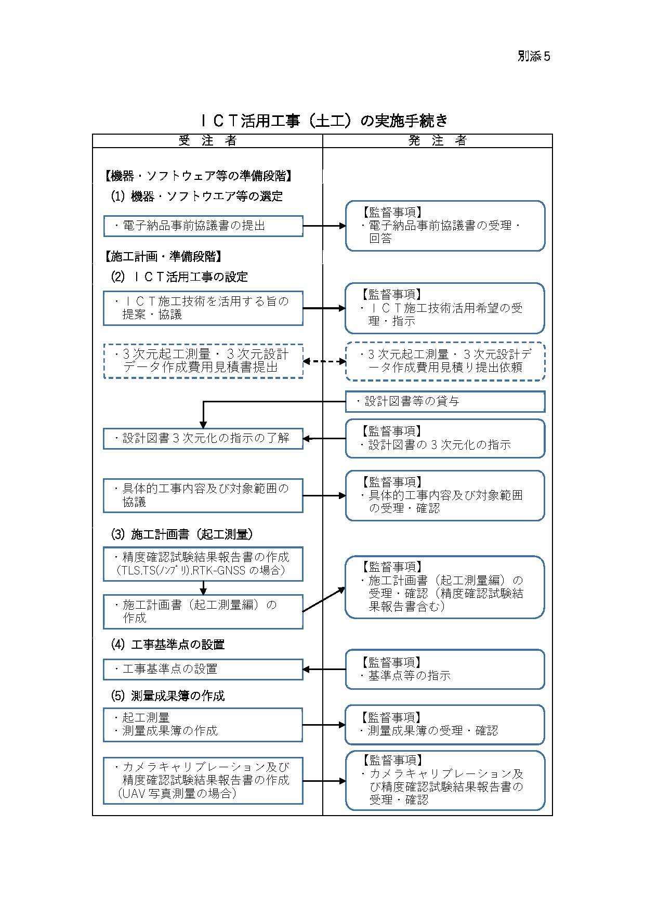

記入例
番号

①

②

③

④

⑤

⑥

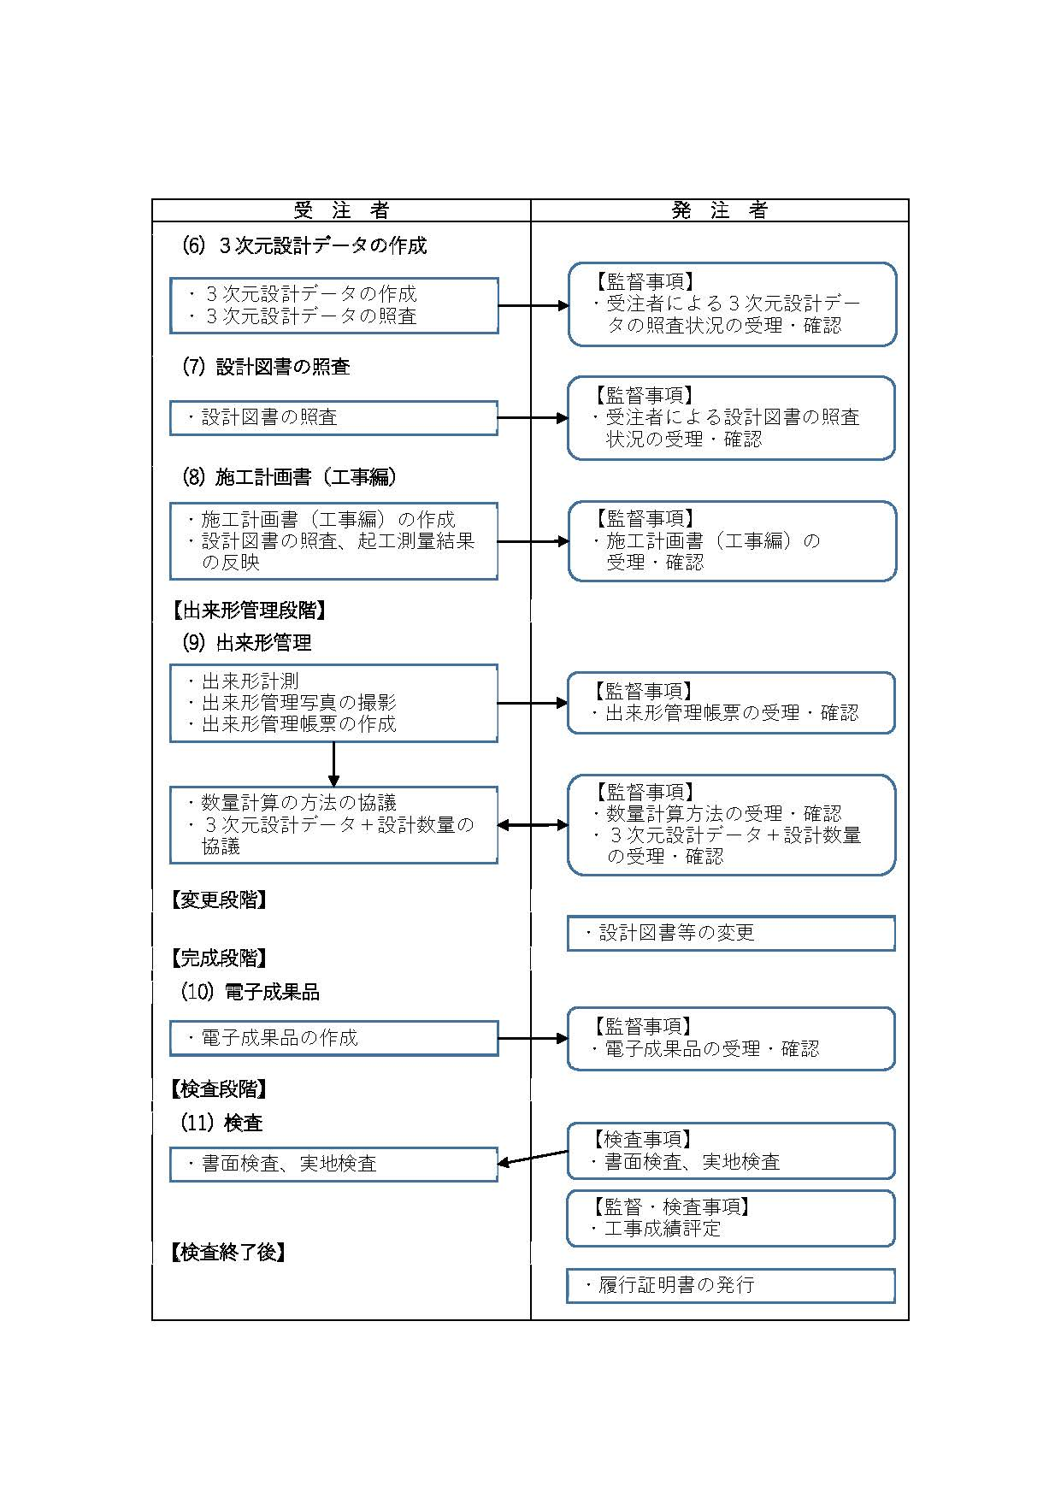

⑦

⑧

⑨

⑩

④打合簿
（参考記入例④）
工 事 打 合 せ 簿
発議者 |  |  | □発注者(No. ) |  | ■受注者(No. ) |  | 発議年月日 | 令和 年 月 日
発議事項 |  |  | □指示 ■協議 □通知 □承諾 □提出 □報告 □その他（ ）
工事名 （箇所コ－ド） |  |  | 令和 年度
 |  |  |  |  |  |  | 地内 | （ )
受注者名 |  |  |  |  |  | 発注事務所
 | （内 容）

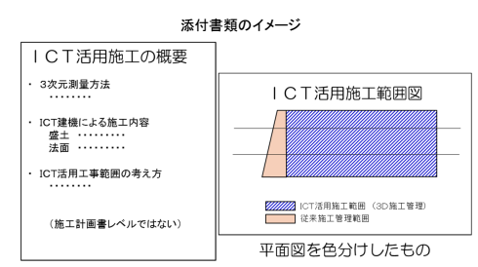
 | （例）ＩＣＴ活用工事の具体的工事内容と対象範囲について協議します。
 | （添付資料）
 | 平面図
 | ＩＣＴ活用施工の概要書

添付図 葉、その他添付図書
指示等により必要な措置又は予定している措置 |  | 契約変更 □無
 |  | 契約変更 □有 |  | □金額変更する（ 増 ・ 減 概算額 千円）
 |  |  |  | □工事内容を変更する
 |  |  |  | □その他 | （ ）
処 | 発注者 | 上記について、 □指示 □承諾 □協議 □通知 □受理 します。
理 |  | □その他（ ） 令和 年 月 日
回 | 受注者 | 上記について、 □了解 □協議 □提出 □報告 □届出 します。
答 |  | □その他（ ） 令和 年 月 日

 |  |  | 総括監督員 ( ) | 主任監督員 ( ) | 監督員 ( ) |  | 現場代理人 ( ) | 主任・監理技術者 ( )

⑤精度確認試験結果報告書(UAV)
（参考様式）
 |  |  |  |  | 令和 年 月 日

印
 |  |  | 工 事 名：
 |  |  | 受注者名：
 |  |  | 作 成 者：

カメラキャリブレーション及び精度確認試験試験報告書

カメラキャリブレーションの実施記録
実施年月日
作業機関名
実施担当者
使用するデジタルカメラ | メーカー：
 | 測定装置名称：
 | 製造番号：

精度確認試験結果（概要）
実施年月日
作業機関名
実施担当者
測定条件 | 天候： |  | 気温：
測定場所
検証機器 | ＴＳ ：３級ＴＳ以上
 | 機種名：
精度確認方法 | 検証点の各座標の較差

カメラの位置計測に用いた機器（カメラの位置計測に用いた機器がある場合）
メーカー
名称
製造番号
写真

精度確認試験結果（詳細）
①真値とする検証点の確認

計測方法： | □既知点
 | □ＴＳによる座標値計測
 | 真値とする検証点の位置座標
 |  | Ｘ | Ｙ | Ｚ
 | １点目
 | ２点目

②空中写真測量（ＵＡＶ）による計測結果

 | 空中写真測量（ＵＡＶ）で測定した検証点の位置座標
 |  | Ｘ’ | Ｙ’ | Ｚ’
 | １点目
 | ２点目

③差の確認（測定精度）
空中写真測量による計測結果（X',Y',Z'）－真値とする検証点の座標値（X,Y,Z）

 | 空中写真測量（ＵＡＶ）で測定した検証点の位置座標
 |  | ΔＸ | ΔＹ | ΔＺ
 | １点目
 | ２点目

Ｘ成分（最大）＝
Ｙ成分（最大）＝
Ｚ成分（最大）＝

⑤精度確認試験結果報告書(TLS)
（参考様式）
 |  |  |  |  | 令和 年 月 日

印
 |  |  | 工 事 名：
 |  |  | 機器の所有者・試験者・精度管理担当者：
 |  |  | 作 成 者：

精度確認試験結果報告書

精度確認の対象機器 |  |  | 写真
メーカー：
測定装置名称：
製造番号：

検証機器（標定点を計測する測定機器） |  |  | 写真
□テープ：

□ＴＳ ：

測定記録 |  |  | 写真
測定期日：
測定条件： | 天候
 | 気温
測定場所：

精度確認方法
□既知点の座標間距離

精度確認試験結果（詳細）
①テープによる検査点の確認

計測方法： | □テープ
 | □ＴＳによる座標間距離
 | □ＴＳによる座標値計測
計測結果：

②ＴＬＳによる確認

 | ＴＬＳによる既知点の点間距離（Ｌ’）
 |  | Ｘ’ | Ｙ’ | Ｚ’ | 点間距離
 | １点目
 | ２点目

③差の確認（測定精度）
ＴＬＳの計測結果による点間距離（Ｌ’）－テープによる実測距離（Ｌ）

⑥打合簿
（参考記入例⑥）
工 事 打 合 せ 簿
発議者 |  |  | □発注者(No. ) |  | ■受注者(No. ) |  | 発議年月日 | 令和 年 月 日
発議事項 |  |  | □指示 □協議 □通知 □承諾 ■提出 □報告 □その他（ ）
工事名 （箇所コ－ド） |  |  | 令和 年度
 |  |  |  |  |  |  | 地内 | （ )
受注者名 |  |  |  |  |  | 発注事務所
 | （内 容）

 | （例）施工計画書（起工測量編）を提出します。

 | 【参考】施工計画書記載事項・添付資料
 |  |  | ＵＡＶ |  |  | ＴＬＳ
 | （記載事項） |  | 使用機器 | ＵＡＶ・カメラの性能等 |  | 使用機器 | ＵＡＶ・カメラの性能等
 |  |  | ソフトウェア | 名称等 |  | ソフトウェア | 名称等
 |  |  | 撮影計画 | 撮影コース、重複度
 | （添付資料） |  | ＵＡＶ | 飛行マニュアル |  | ＴＬＳ計測制度 | 精度確認結果報告書
 |  |  |  | 保守点検記録 |  | ＴＬＳ精度管理 | メーカー推奨の定期点検記録
 |  |  | デジタルカメラ | メーカー推奨の定期点検記録 |  | ソフトウェア | ﾒｰｶｰｶﾀﾛｸﾞ又はｿﾌﾄｳｪｱ仕様書
 |  |  | ソフトウェア | ﾒｰｶｰｶﾀﾛｸﾞ又はｿﾌﾄｳｪｱ仕様書
↑ダブルクリックすると施工計画書記載例が開きます（PDF）
 | 【参考ウェブサイト】
 | https://www.cbr.mlit.go.jp/construction/pdf/200325_07.pdf
 | https://www.cbr.mlit.go.jp/construction/pdf/200325_08.pdf

添付図 葉、その他添付図書
指示等により必要な措置又は予定している措置 |  | 契約変更 □無
 |  | 契約変更 □有 |  | □金額変更する（ 増 ・ 減 概算額 千円）
 |  |  |  | □工事内容を変更する
 |  |  |  | □その他 | （ ）
処 | 発注者 | 上記について、 □指示 □承諾 □協議 □通知 □受理 します。
理 |  | □その他（ ） 令和 年 月 日
回 | 受注者 | 上記について、 □了解 □協議 □提出 □報告 □届出 します。
答 |  | □その他（ ） 令和 年 月 日

 |  |  | 総括監督員 ( ) | 主任監督員 ( ) | 監督員 ( ) |  | 現場代理人 ( ) | 主任・監理技術者 ( )

⑦チェックシート
 |  |  |  | 令和 年 月 日

印
 |  |  | 工 事 名：
 |  |  | 受注者名：
 |  |  | 作 成 者：

３次元設計データチェックシート

項目 |  | 対象 | 内 容 | チェック 結果
1) | 基準点及び 工事基準点 | 全点 | ・監督員の指示した基準点を使用しているか？
 |  |  | ・工事基準点の名称は正しいか？
 |  |  | ・座標は正しいか？
2) | 平面線形 | 全延長 | ・起終点の座標は正しいか？
 |  |  | ・変化点（線形主要点）の座標は正しいか？
 |  |  | ・曲線要素の種別・数値は正しいか？
 |  |  | ・各測点の座標は正しいか？
3) | 縦断線形 | 全延長 | ・線形起終点の測点、標高は正しいか？
 |  |  | ・縦断変化点の測点、標高は正しいか？
 |  |  | ・曲線要素は正しいか？
4) | 出来形横断面形状 | 全延長 | ・作成した出来形横断面形状の測点、数は適切か？
 |  |  | ・基準高、幅、法長は正しいか？
 |  |  | ・出来形計測対象点の記号が正しく付与できているか？
5) | 3次元設計データ | 全延長 | ・入力した2）～4）の幾何形状と出力する３次元設計デー タは同一となっているか？

※1 | 照査が完了した項目について、チェック結果欄に"○"と記すこと。（該当がない場合は、”－”）
※2 | 監督職員から確認のための資料の請求があった場合は、受注者は以下の資料等を速やかに提示するものとする。
 | ・工事基準点リスト（チェック入り）
 | ・線形計算書（チェック入り）
 | ・平面図（チェック入り）
 | ・縦断図（チェック入り）
 | ・横断図（チェック入り）
 | ・３次元ビュー（ソフトウェアによる表示あるいは印刷物）
 | ※添付資料については、上記以外に分かりやすいものがある場合は、これに替えることができる。

○
－

⑦照査結果例
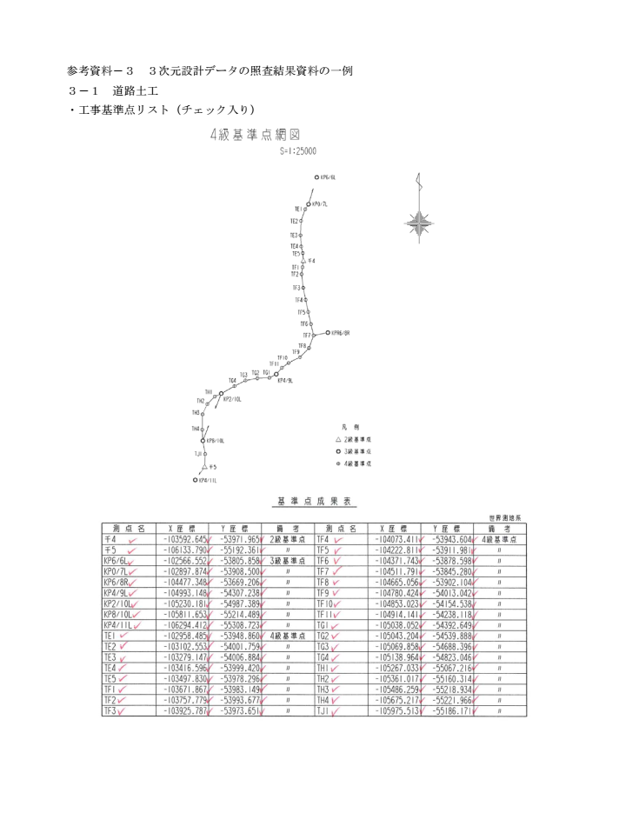
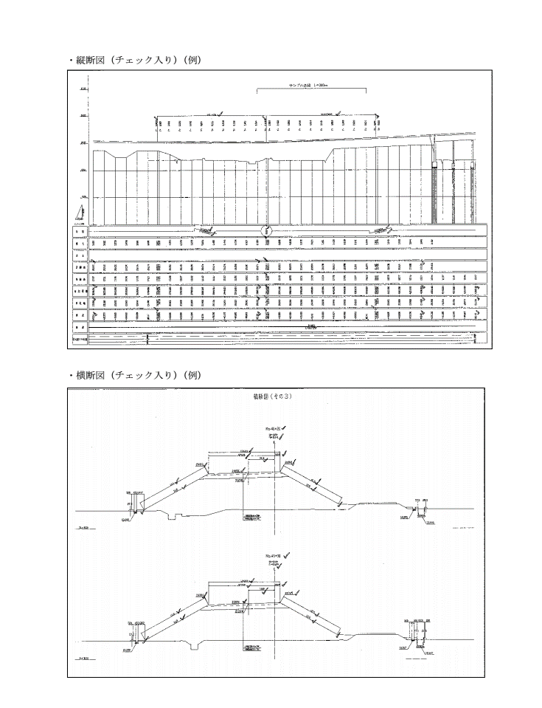

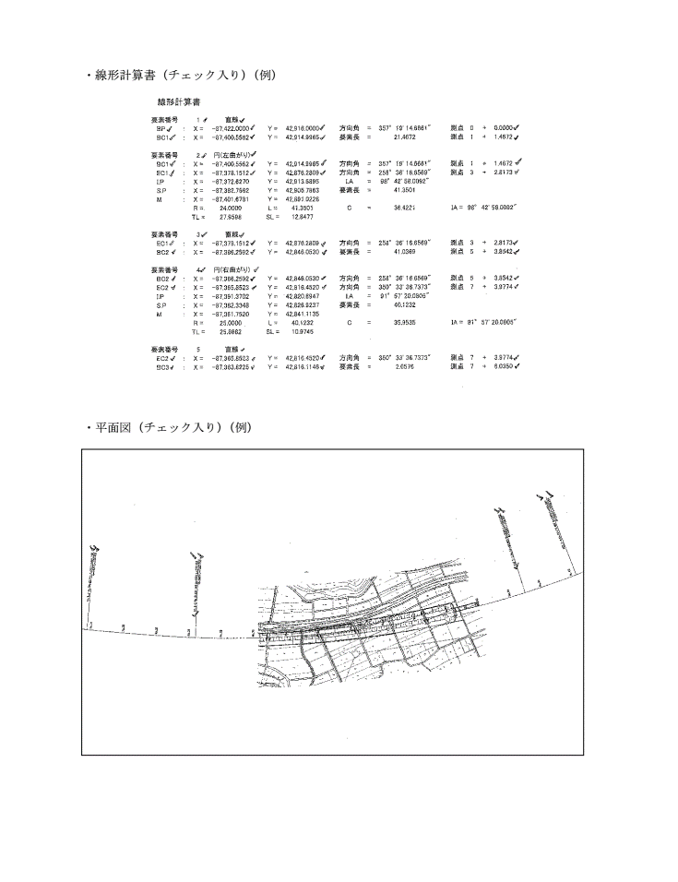
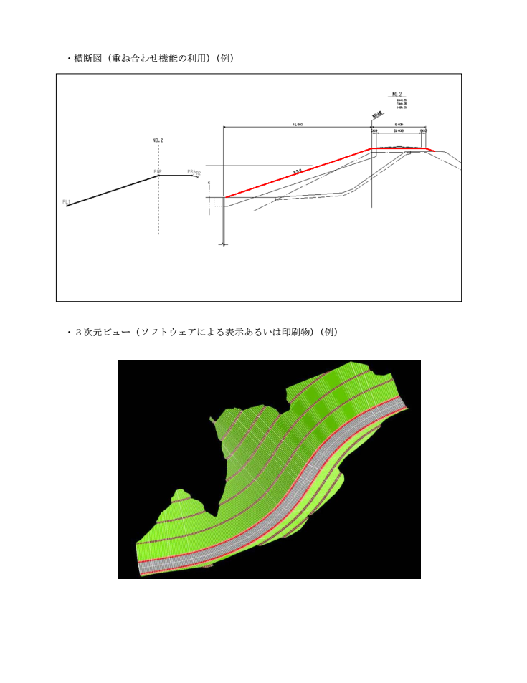

⑧打合簿
（参考記入例⑧）
工 事 打 合 せ 簿
発議者 |  |  | □発注者(No. ) |  | ■受注者(No. ) |  | 発議年月日 | 令和 年 月 日
発議事項 |  |  | □指示 □協議 □通知 □承諾 ■提出 □報告 □その他（ ）
工事名 （箇所コ－ド） |  |  | 令和 年度
 |  |  |  |  |  |  | 地内 | （ )
受注者名 |  |  |  |  |  | 発注事務所
 | （内 容）

 | （例）施工計画書（工事編）を提出します。

 | 【参考】施工計画書記載事項・添付資料
 | （記載事項） |  | ・適用工種
 |  |  | ・出来形計測箇所
 |  |  | ・出来形管理基準及び規格値
 |  |  | ・出来形写真管理基準
 |  |  | ・出来形管理に使用する機器（UAV、TLS、TS）
↑ダブルクリックすると施工計画書記載例が開きます（PDF）
 | （添付資料） |  | ・ソフトウェアのメーカーパンフレット等
 |  |  | ・機器（UAV、TLS、TS）の検定書、校正証明書

 | 【参考ウェブサイト】
 | https://www.cbr.mlit.go.jp/construction/pdf/200325_06.pdf

添付図 葉、その他添付図書
指示等により必要な措置又は予定している措置 |  | 契約変更 □無
 |  | 契約変更 □有 |  | □金額変更する（ 増 ・ 減 概算額 千円）
 |  |  |  | □工事内容を変更する
 |  |  |  | □その他 | （ ）
処 | 発注者 | 上記について、 □指示 □承諾 □協議 □通知 □受理 します。
理 |  | □その他（ ） 令和 年 月 日
回 | 受注者 | 上記について、 □了解 □協議 □提出 □報告 □届出 します。
答 |  | □その他（ ） 令和 年 月 日

 |  |  | 総括監督員 ( ) | 主任監督員 ( ) | 監督員 ( ) |  | 現場代理人 ( ) | 主任・監理技術者 ( )

